RUS
2024-10-17
СПЕЦИФИКАЦИЯ ПО КАЧЕСТВУ БАТАТА

МИНИМАЛЬНЫЕ ТРЕБОВАНИЯ
Клубни целые, свежие, здоровые, плотные, типичной для ботанического сорта формы и окраски, практически чистые, не увядшие, без повреждений сельскохозяственными вредителями, без прорастания, без излишней внешней влажности.
Допускается незначительное увядание кончика
Клубни, очищенный от земли сухим способом - практически без излишней земли; допускается наличие земли, прилипшей к корнеплодам: не более 1 % от массы.
I КАТЕГОРИЯ
Батат этой категории должен быть хорошего качества. Он должен иметь характерные признаки своей разновидности и/или товарного типа. Соотношение длины клубня к его ширине - не более 4.

Допускается батат с незначительными дефектами, не влияющими на внешний вид, качество, сохраняемость и товарный вид продукта в упаковке:
• незначительные дефекты формы и окраски;
• парша менее 1/4 площади поверхности;
• незначительные дефекты кожуры (зарубцевавшиеся царапины, потертости, ростовые трещины) не более 10% площади клубня.
II КАТЕГОРИЯ
К этой категории относятся клубни, которые не могут быть отнесены к первой категории, но отвечают минимальным требованиям, перечисленным выше.
Допускаются следующие дефекты при условии, что батат сохраняют присущие им характерные признаки качества, сохраняемость и товарный вид:
• дефекты формы и окраски;
• соотношение длины клубня к его ширине - более 4;
• дефекты кожуры (зарубцевавшиеся царапины, потертости, ростовые трещины) не более 15% площади клубня.
НЕСТАНДАРТ
• дефекты, превышающие допуски для 2 категории, либо не отвечающие минимальным требованиям;
• уродливые;
• парша более 1/4 площади поверхности;
• серьезные механические повреждения, незарубцевавшиеся трещины;
• грязные (чрезмерное налипание земли, следы хим.обработки);
• пораженные с/х заболеваниями в начальной стадии;
• с признаками увядания;
• плесень на срезе;
• слишком низко обрезанный столон (с диаметром среза более 2,5 см);
• прорастание с длиной ростков не более 3 мм;
ОТХОД
• загнившие, гнилые, заплесневевшие;
• повреждения с/х вредителями;
• наличие с/х вредителей и/или следов их жизнедеятельности;
• увядшие с морщинистостью;
• пораженные с/х заболеваниями;
• подверженные воздействию низких или высоких температур (подмороженные, запаренные);
• грубые механические повреждения (сломанные, раздавленные);
• наличие органической и минеральной примеси: солома, ботва, камни и др;
• прорастание с длиной ростков свыше 3 мм;
ДРУГИЕ ТРЕБОВАНИЯ
Сорт | Согласно требованиям Коммерческой Службы Ленты. В заказе могут быть предъявлены дополнительные требования к внешнему виду продукции, которые будут считаться необходимыми для соответствия сорту.
Калибр | Согласно требованиям Коммерческой Службы Ленты. В общей сложности допускается наличие 10% по числу или весу клубней, не отвечающих требованиям калибровки.
Однородность | Содержимое каждой партии должно быть однородным и состоять из свежих клубнеплодов одного помологического и товарного сорта, качества, размера, степени зрелости.
 | Видимая часть содержимого упаковки должна соответствовать содержимому всей упаковки.
Упаковка | Батат должен быть упакован таким образом, чтобы обеспечивалась надлежащая сохранность продукта.

ENG
SWEET POTATO QUALITY SPECIFICATION

MINIMUM REQUIREMENTS
Tubers are whole, fresh, sound, dense, with a shape and color typical of the botanical variety, practically clean, not wilted, without damage by pests, without sprouting, without excessive external humidity.
Tip slight wilting is allowed
CLASS I
Sweet potato in this class must be of good quality. It must be characteristic of the variety and/or commercial type. The ratio of the tuber length to its width is no more than 4.

The sweet potato with minor defects is allowed, provided that these do not affect the general appearance, quality, preservation capacity and marketable condition in the package:
• minor defects in shape and coloring;
• scab less than 1/4 of the surface area;
• minor peel defects (healed scratches, scuffs, growth cracks) no more than 10% of the tuber area.
CLASS II
This class includes tubers that do not qualify for being included in Class I but meet the minimum requirements above.
The following defects are allowed, provided that sweet potatoes retain their essential characteristics as regards quality, shelf life and marketable condition:
• defects in shape and coloring;
• ratio of the tuber length to its width is no more than 4;
• peel defects (healed scratches, scuffs, growth cracks) no more than 15% of the tuber area.
OUT OF GRADE
• defects with tolerance limits exceeded for Class II or not meeting the minimum requirements;
• deformed;
• scab more than 1/4 of the surface area;
• gross mechanical damage, unhealed cracks;
• dirty (excessive sticking of soil, traces of chemical treatment);
• infected with crop diseases in the initial stage;
• with signs of wilting;
• mold on the cut;
• too low cut stolon (with a cut diameter of more than 2.5 cm);
• sprouting with sprout lengths not exceeding 3 mm;
WASTE
• cankered, rotten, moldy;
• damage caused by insect pests;
• presence of insect pests and/or their waste products;
• wilted, wrinkled;
• infected with crop diseases;
• exposed to low or high temperatures (frozen or overheated);
• gross mechanical damage (broken, crushed);
• organic and mineral impurities, e.g., straws, haulm, stones, etc.;
• sprouting with sprout lengths exceeding 3 mm;
OTHER REQUIREMENTS
Variety | According to the requirements of Lenta Commercial Department. Orders may include additional requirements for product appearance, which will be mandatory to meet the variety specifications.
Size | According to the requirements of Lenta Commercial Department. In total, 10% by the number or weight size-discrepant tubers are allowed.
Uniformity | Each batch must be uniform and contain fresh tubers of the same pomological and commercial grade, quality, size, and degree of maturity.
 | The visible part of the package contents shall be the same as the entire package contents.
Packaging | Sweet potatoes must be packaged to ensure the proper preservation of the products.

Фото-Photo
ФОТО / PHOTO

В данном разделе представлены фото, иллюстрирующие различные степени проявления некоторых дефектов и соответственное разделение этих дефектов по категориям качества Основная информация о требованиях к качеству товара представлена в разделе "Спецификация". Раздел "Фото" является дополнительным и неисчерпывающим приложением к Спецификации по качеству./This section contains photos with examples of various degrees of defects manifestation and the corresponding division of these defects into quality classes. Basic quality requirements are given in the Specification section. The photos section is a supplemental and open-ended annex to the Quality Specification.
I КАТЕГОРИЯ/CLASS I

 | дефекты кожуры не более 5% площади клубня/peel defects of no more than 5% of the tuber area
II КАТЕГОРИЯ/CLASS II
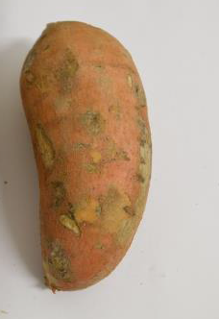
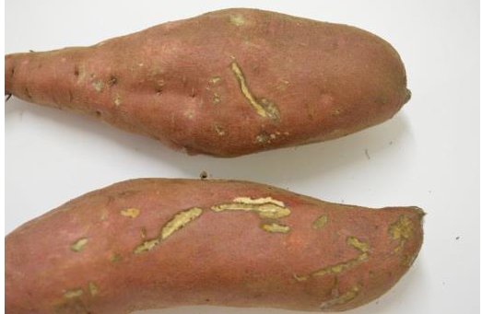

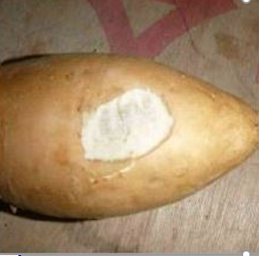
дефекты кожуры не более 10% площади клубня/peel defects of no more than 10% of the tuber area
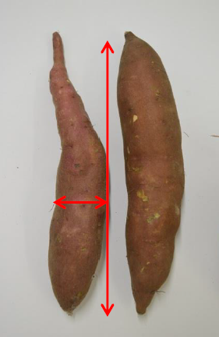

соотношение длины клубня к его ширине - более 4/ratio of the tuber length to its width is no more than 4 |  |  |  |  | зарубцевавшиеся потертости/healed scuffs

НЕСТАНДАРТ/OUT OF GRADE
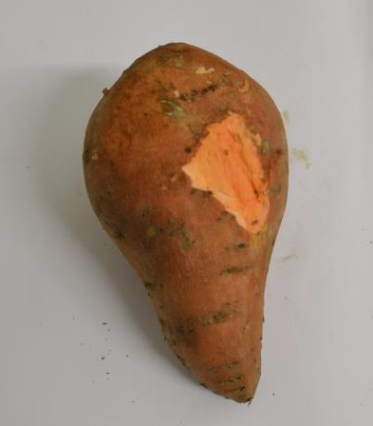
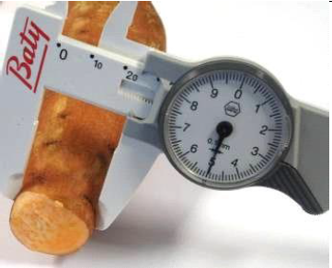
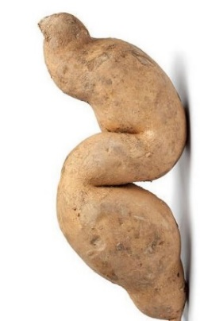

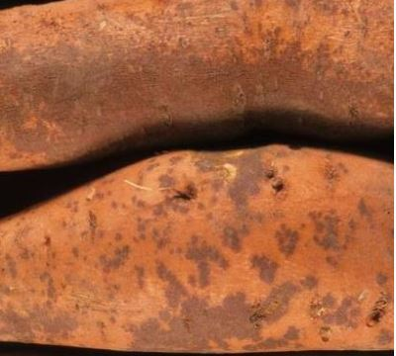
 | серьезные механические повреждения/gross mechanical damage |  | с диаметром среза более 2,5 см/with a cut diameter of more than 2.5 cm |  |  |  |  | уродливость/ deformed
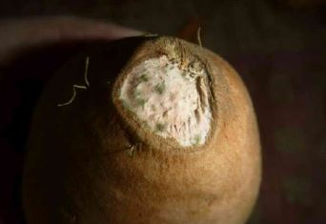 |  | 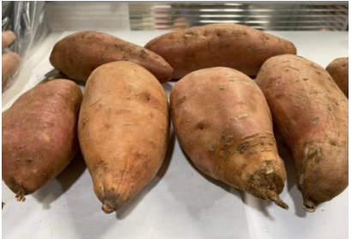
 | плесень на срезе/ mold on the cut | с признаками увядания/with signs of wilting |  |  |  |  | парша/scab more than 1/4 of the surface area
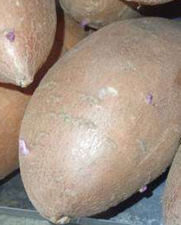
прорастание с длиной ростков не более 3 мм / sprouting with sprout lengths not exceeding 3 mm
ОТХОД/WASTE
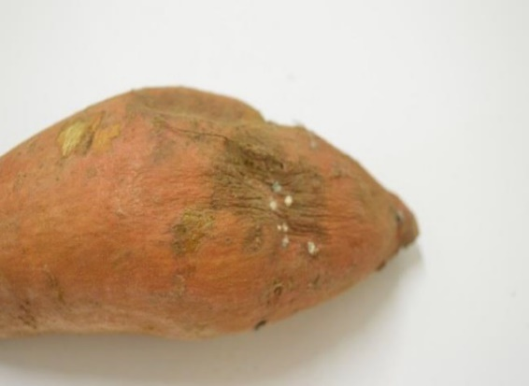
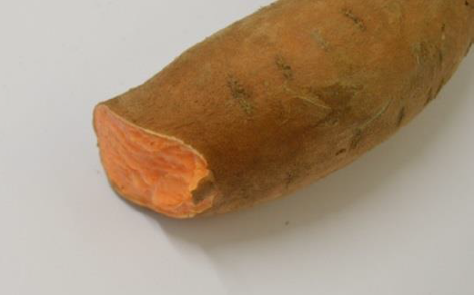

загнившие и гнилые/rotting and rotten |  |  |  | грубые механические повреждения/gross mechanical damages
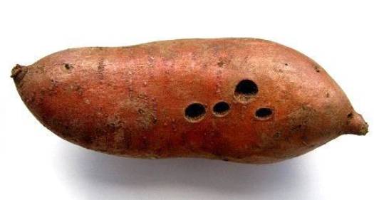
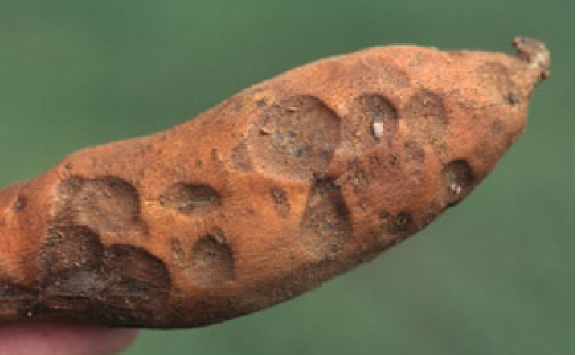

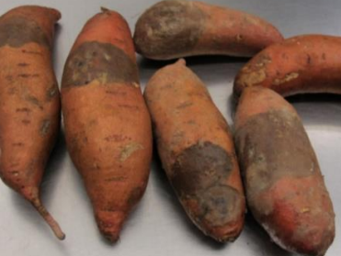
 | поврежденные с/х вредителями/damaged by pests |  |  | Застуженность/Chilled
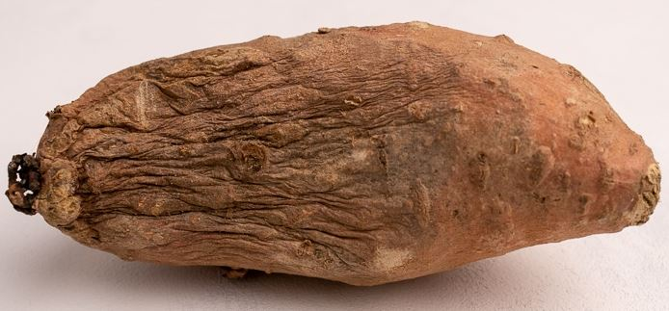

 | пораженные с/х заболеваниями/infected with crop diseases |  |  |  |  | увядшие/wilted
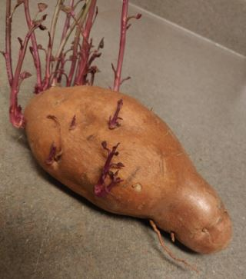
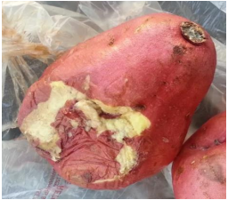

прорастание с длиной ростков свыше 3 мм /sprouting with sprout lengths exceeding 3 mm |  |  |  | подверженные воздействию низких или высоких температур (подмороженные, запаренные)/exposed to low or high temperatures (frozen or overheated)

